GRAF01+02
Sterbefälle 2017 nach Todesursachen
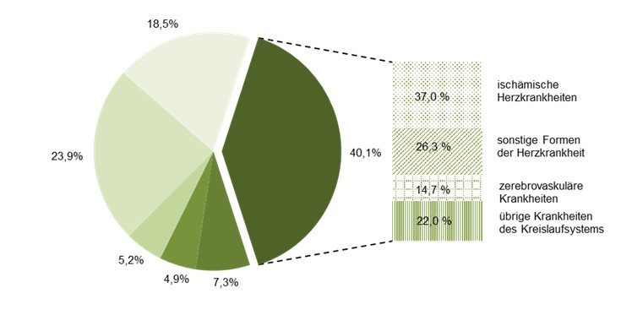

 |  | Krankheiten des Kreislaufsystems |  |  | Verletzungen, Vergiftungen und bestimmte andere Folgen äußerer Ursachen

 |  | Krankheiten des Atmungssystems |  |  | Neubildungen

 |  | Krankheiten des Verdauungssystems |  |  | übrige Todesursachen

Mittleres Sterbealter bei Sterbefällen 2017 nach den häufigsten Todesursachen

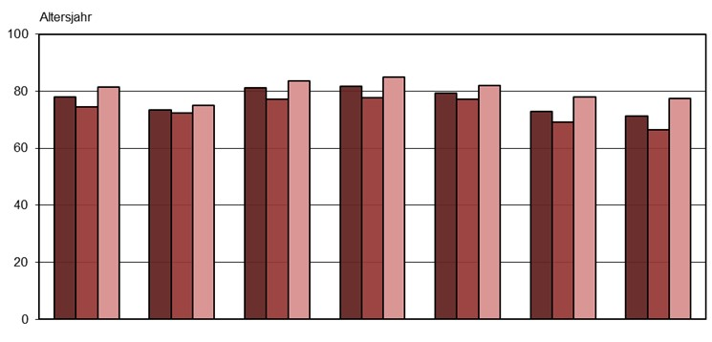

Sterbefälle insgesamt
Neu-
bildungen
Endokrine, Er-
nährungs- u.
Stoffwechsel-
krankheiten
Krankheiten
d. Kreislauf-
systems
Krankheiten
d. Atmungs-
systems
Krankheiten
d. Verdauungs-
systems
Verletzungen,
Vergiftungen u.
best. and. Folgen
äußerer Ursachen

 |  |  | insgesamt | männlich |  | weiblich

 | Thüringer Landesamt für Statistik

TAB06+GRAF03
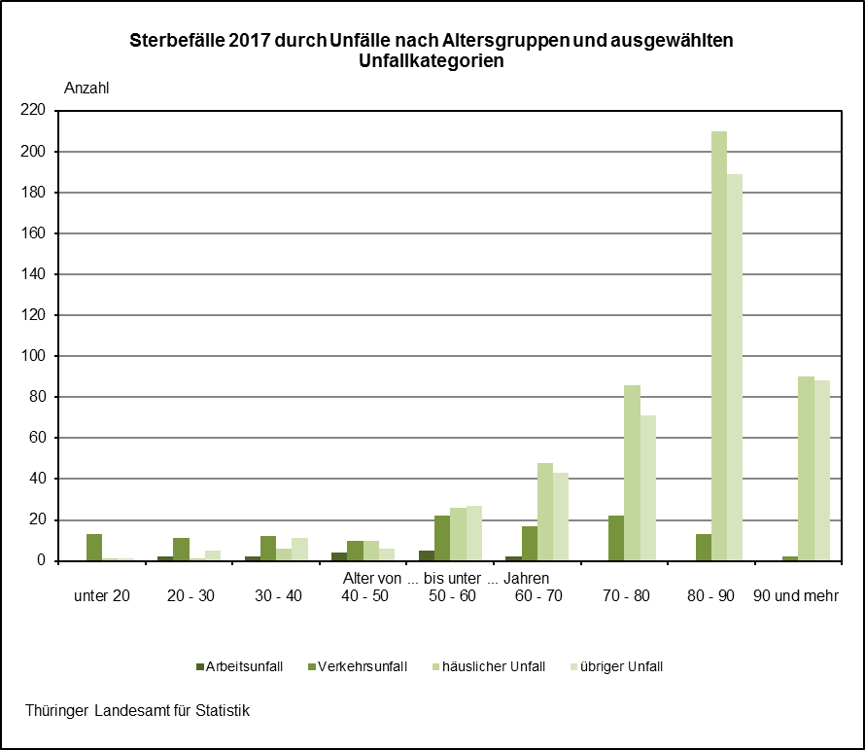
6. Säuglingssterbefälle 2017 nach Geschlecht und ausgewählten Todesursachen

ICD-10 | Todesursache |  |  |  | Insgesamt | Davon
 |  |  |  |  |  | männlich | weiblich

A00 - T98 | Säuglingssterbefälle insgesamt |  |  |  | 47 | 19 | 28

 |  | darunter

P00 - P96 |  | bestimmte Zustände, die ihren Ursprung
 |  |  | in der Perinatalperiode haben |  | 27 | 12 | 15
 |  |  | darunter
P07 |  |  | Störungen im Zusammenhang mit
 |  |  |  | kurzer Schwangerschaftsdauer und
 |  |  |  | niedrigem Geburtsgewicht, anderen-
 |  |  |  | orts nicht klassifiziert | 5 | . | .

Q00 - Q99 |  | angeborene Fehlbildungen, Deformitäten
 |  |  | und Chromosomenanomalien |  | 15 | 4 | 11
 |  |  | darunter
Q20 - Q28 |  |  | angeborene Fehlbildungen des
 |  |  | Kreislaufsystems |  | 6 | - | 6

